Yanes_P1
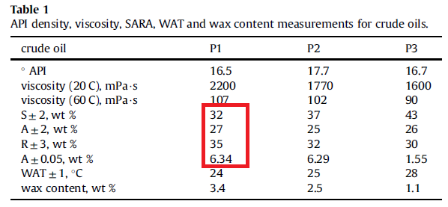
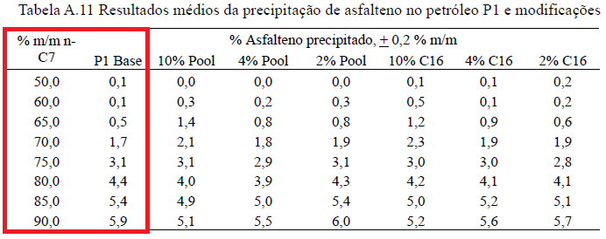
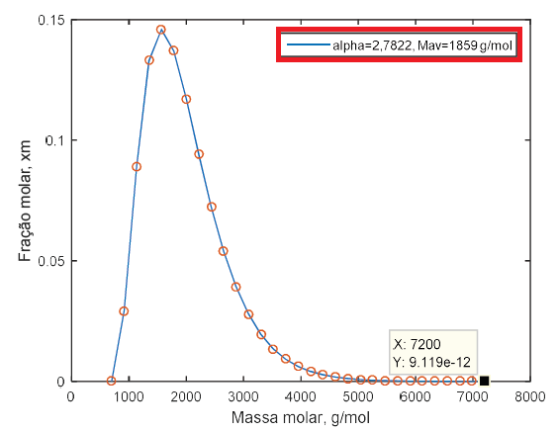
alpha e Mav são lidos no
'variáveis_entrada_código.txt'
Composto | Fracao_Massica
Saturados | 31.7263
Aromaticos | 27.2151
Resinas | 34.7167
Asfaltenos | 6.3419
T(K) | 298
Solvente | n-heptano
Fracao_Solvente | Yield_Exp
0.650353959 | 0.00518634263
0.700307343 | 0.0167926741
0.750925926 | 0.03068153656
0.811344312 | 0.04424222369
0.850000000 | 0.054065
0.900120628 | 0.0590449383

Yield_exp e SARA extraídos do código MATLAB no apendice da dissertação do Romero

Yanes_P2
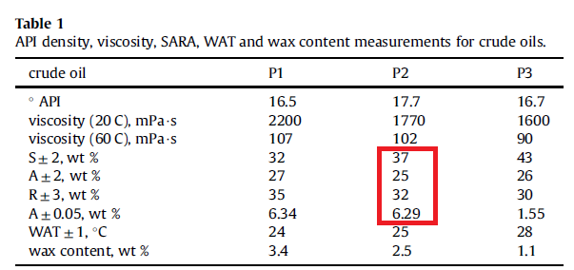
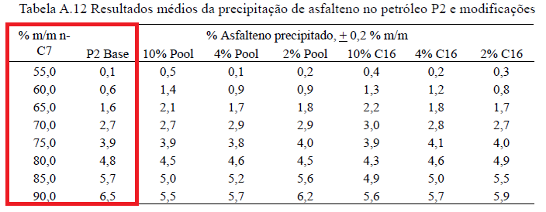
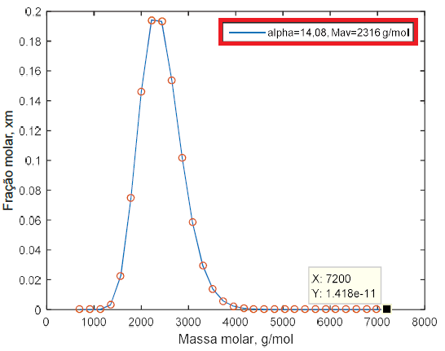
alpha e Mav são lidos no
'variáveis_entrada_código.txt'
Composto | Fracao_Massica
Saturados | 37
Aromaticos | 25
Resinas | 32
Asfaltenos | 6.29
T(K) | 298
Solvente | n-heptano
Fracao_Solvente | Yield_Exp
0.55 | 0.001
0.60 | 0.006
0.65 | 0.016
0.70 | 0.027
0.75 | 0.039
0.80 | 0.048
0.85 | 0.057
0.90 | 0.065

Yanes_P3
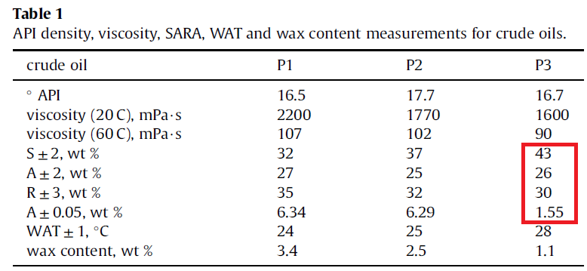
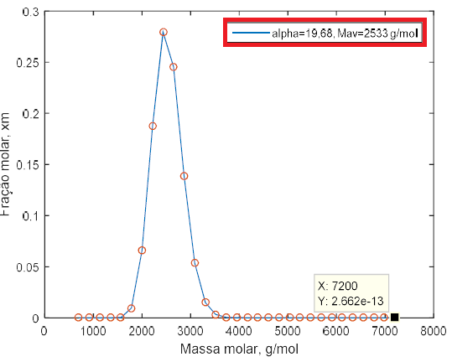
Dados de yields não disponíveis na dissertação nem no artigo de Yanes (2018)
alpha e Mav são lidos no
'variáveis_entrada_código.txt'
Composto | Fracao_Massica
Saturados | 43
Aromaticos | 26
Resinas | 30
Asfaltenos | 1.55
T(K) | 298.15
Solvente | n-heptano
Fracao_Solvente | Yield_Exp
0.65 | 0.000
0.66 | 0.000
0.67 | 0.000
0.68 | 0.000
0.69 | 0.000
0.70 | 0.000
0.71 | 0.000
0.72 | 0.000
0.73 | 0.000
0.74 | 0.000
0.75 | 0.000
0.76 | 0.000
0.77 | 0.000
0.78 | 0.000
0.79 | 0.000
0.80 | 0.000
0.81 | 0.000
0.82 | 0.000
0.83 | 0.000
0.84 | 0.000
0.85 | 0.000
0.86 | 0.000
0.87 | 0.000
0.88 | 0.000
0.89 | 0.000
0.90 | 0.000

Tharanivasan_Lloydminster1
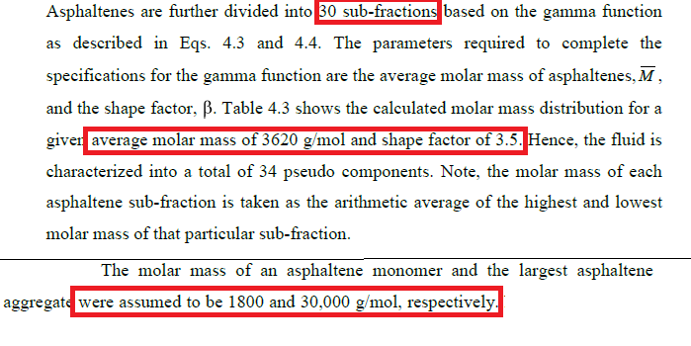
Dados de yields não disponíveis na tese nem no artigo de Akbarzadeh (2005 )
As variáveis destacadas acima alimentam o arquivo: 'variáveis_entrada_código.txt'
n_agregados = 30
MWmin = 1800
MWmax = 30000
alfa = 3.5 (Obs: embora o Tharanivasan chame de β, no nosso código o fator de forma da distribuição Gamma é a variável 'alfa'.) MWavg = 3620.
Composto | Fracao_Massica
Saturados | 23.1
Aromaticos | 41.7
Resinas | 19.5
Asfaltenos | 15.3
T(K) | 296.15
Solvente | n-heptano
Fracao_Solvente | Yield_Exp
0.52 | 0.000
0.53 | 0.000
0.54 | 0.000
0.55 | 0.000
0.56 | 0.000
0.57 | 0.000
0.58 | 0.000
0.59 | 0.000
0.60 | 0.000
0.61 | 0.000
0.62 | 0.000
0.63 | 0.000
0.64 | 0.000
0.65 | 0.000
0.66 | 0.000
0.67 | 0.000
0.68 | 0.000
0.69 | 0.000
0.70 | 0.000
0.71 | 0.000
0.72 | 0.000
0.73 | 0.000
0.74 | 0.000
0.75 | 0.000
0.76 | 0.000
0.77 | 0.000
0.78 | 0.000
0.79 | 0.000
0.80 | 0.000
0.81 | 0.000
0.82 | 0.000
0.83 | 0.000
0.84 | 0.000
0.85 | 0.000
0.86 | 0.000
0.87 | 0.000
0.88 | 0.000
0.89 | 0.000
0.90 | 0.000
0.91 | 0.000
0.92 | 0.000
0.93 | 0.000
0.94 | 0.000
0.95 | 0.000

Tharanivasan_Lloydminster2
Dados de yields não disponíveis na tese nem no artigo de Akbarzadeh (2005 )
As variáveis destacadas acima alimentam o arquivo: 'variáveis_entrada_código.txt'
n_agregados = 30
MWmin = 1800
MWmax = 30000
alfa = 3.5 (Obs: embora o Tharanivasan chame de β, no nosso código o fator de forma da distribuição Gamma é a variável 'alfa'.) MWavg = 3620.
Composto | Fracao_Massica
Saturados | 23.1
Aromaticos | 41.7
Resinas | 19.5
Asfaltenos | 15.3
T(K) | 296.15
Solvente | n-pentano
Fracao_Solvente | Yield_Exp
0.44 | 0.000
0.45 | 0.000
0.46 | 0.000
0.47 | 0.000
0.48 | 0.000
0.49 | 0.000
0.50 | 0.000
0.51 | 0.000
0.52 | 0.000
0.53 | 0.000
0.54 | 0.000
0.55 | 0.000
0.56 | 0.000
0.57 | 0.000
0.58 | 0.000
0.59 | 0.000
0.60 | 0.000
0.61 | 0.000
0.62 | 0.000
0.63 | 0.000
0.64 | 0.000
0.65 | 0.000
0.66 | 0.000
0.67 | 0.000
0.68 | 0.000
0.69 | 0.000
0.70 | 0.000
0.71 | 0.000
0.72 | 0.000
0.73 | 0.000
0.74 | 0.000
0.75 | 0.000
0.76 | 0.000
0.77 | 0.000
0.78 | 0.000
0.79 | 0.000
0.80 | 0.000
0.81 | 0.000
0.82 | 0.000
0.83 | 0.000
0.84 | 0.000
0.85 | 0.000
0.86 | 0.000
0.87 | 0.000
0.88 | 0.000
0.89 | 0.000
0.90 | 0.000
0.91 | 0.000
0.92 | 0.000
0.93 | 0.000
0.94 | 0.000
0.95 | 0.000

